Sheet1
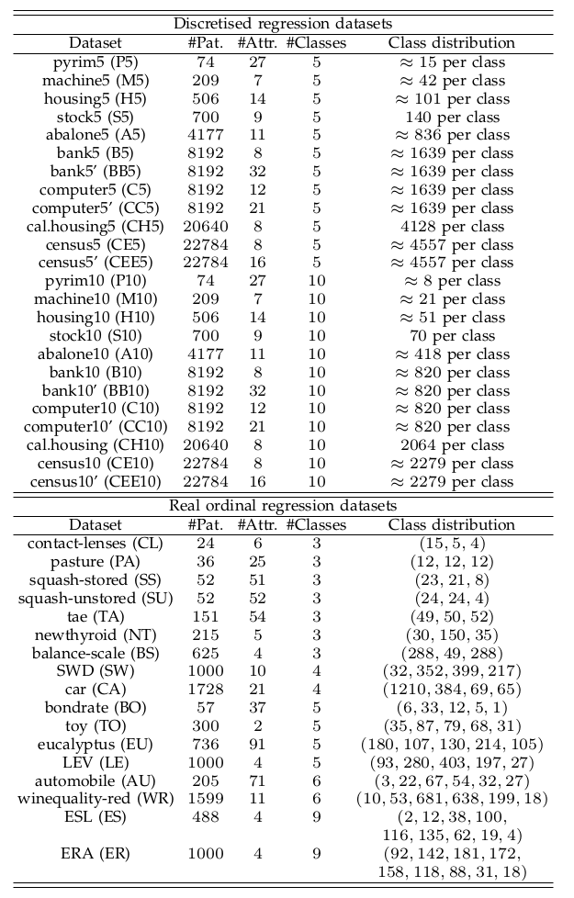
 | abalone | machine | housing | red_wine | pyrim |  | 用一下自己写的梯度下降
par1 | 1.00E-03 | 0.01 | 1.00E-03 | 0.01 | 1.00E-03
par2 | 1.00E-03 | 0.01 | 1.00E-03 | 0.01 | 1.00E-03
par3 | 1.00E-03 | 0.1 | 1.00E-03 | 1.00E-03 | 1.00E-03 | 1.00E-02
par4 | 0.01 | 0.1 | 1.00E-02 | 1.00E-03 | 1.00E-01
par5 | 1.00E-01 | 0.1 | 1.00E-03 | 1.00E-03 | 1.00E-03 | 1.00E-02
 | nesvm | nesvm | nesvm | nesvm | nesvm
 |  |  |  |  | 0.3229 | 0.3458
通过在全部数据上进行五折交叉验证求得最优参数
我可能还要用没有加有序信息的来实验
查看具体的实验设置

参考文献76介绍了合成数据的方法
我觉得应该把每次运行出来的结果要保存一下
每次都用训练数据交叉验证来找参数的话复杂度太高了，不如直接用全部数据交叉验证这样的结果来测试一下
找最优参数的时候每次用的B,D等是上次迭代的结果，这个会不会对后一次的迭代结果产生影响，会变好吗？ |  |  |  |  |  |  |  | machine5

看来还是得对每个训练数据都要重新求超参
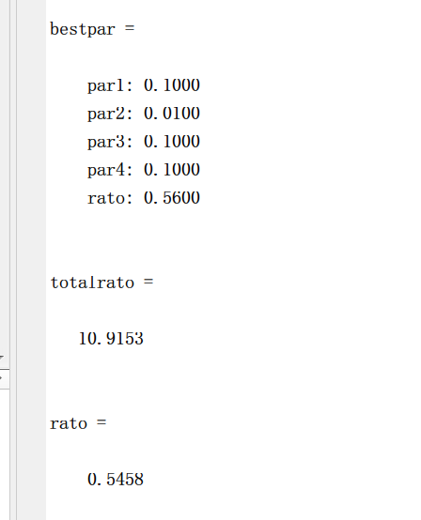
下一步写好求标准差和求MAE的代码，并且与没有加hingeloss的方法对比

写一个toyexample 来对比

时间关系交叉验证只进行一次
对代码进行加速，loaddata可以不用那么多
写一个程序将toydata分成0到19份，包括训练和测试

可以把核范数给去掉？？
用其他方法跑我的toy samples

